Test-plan
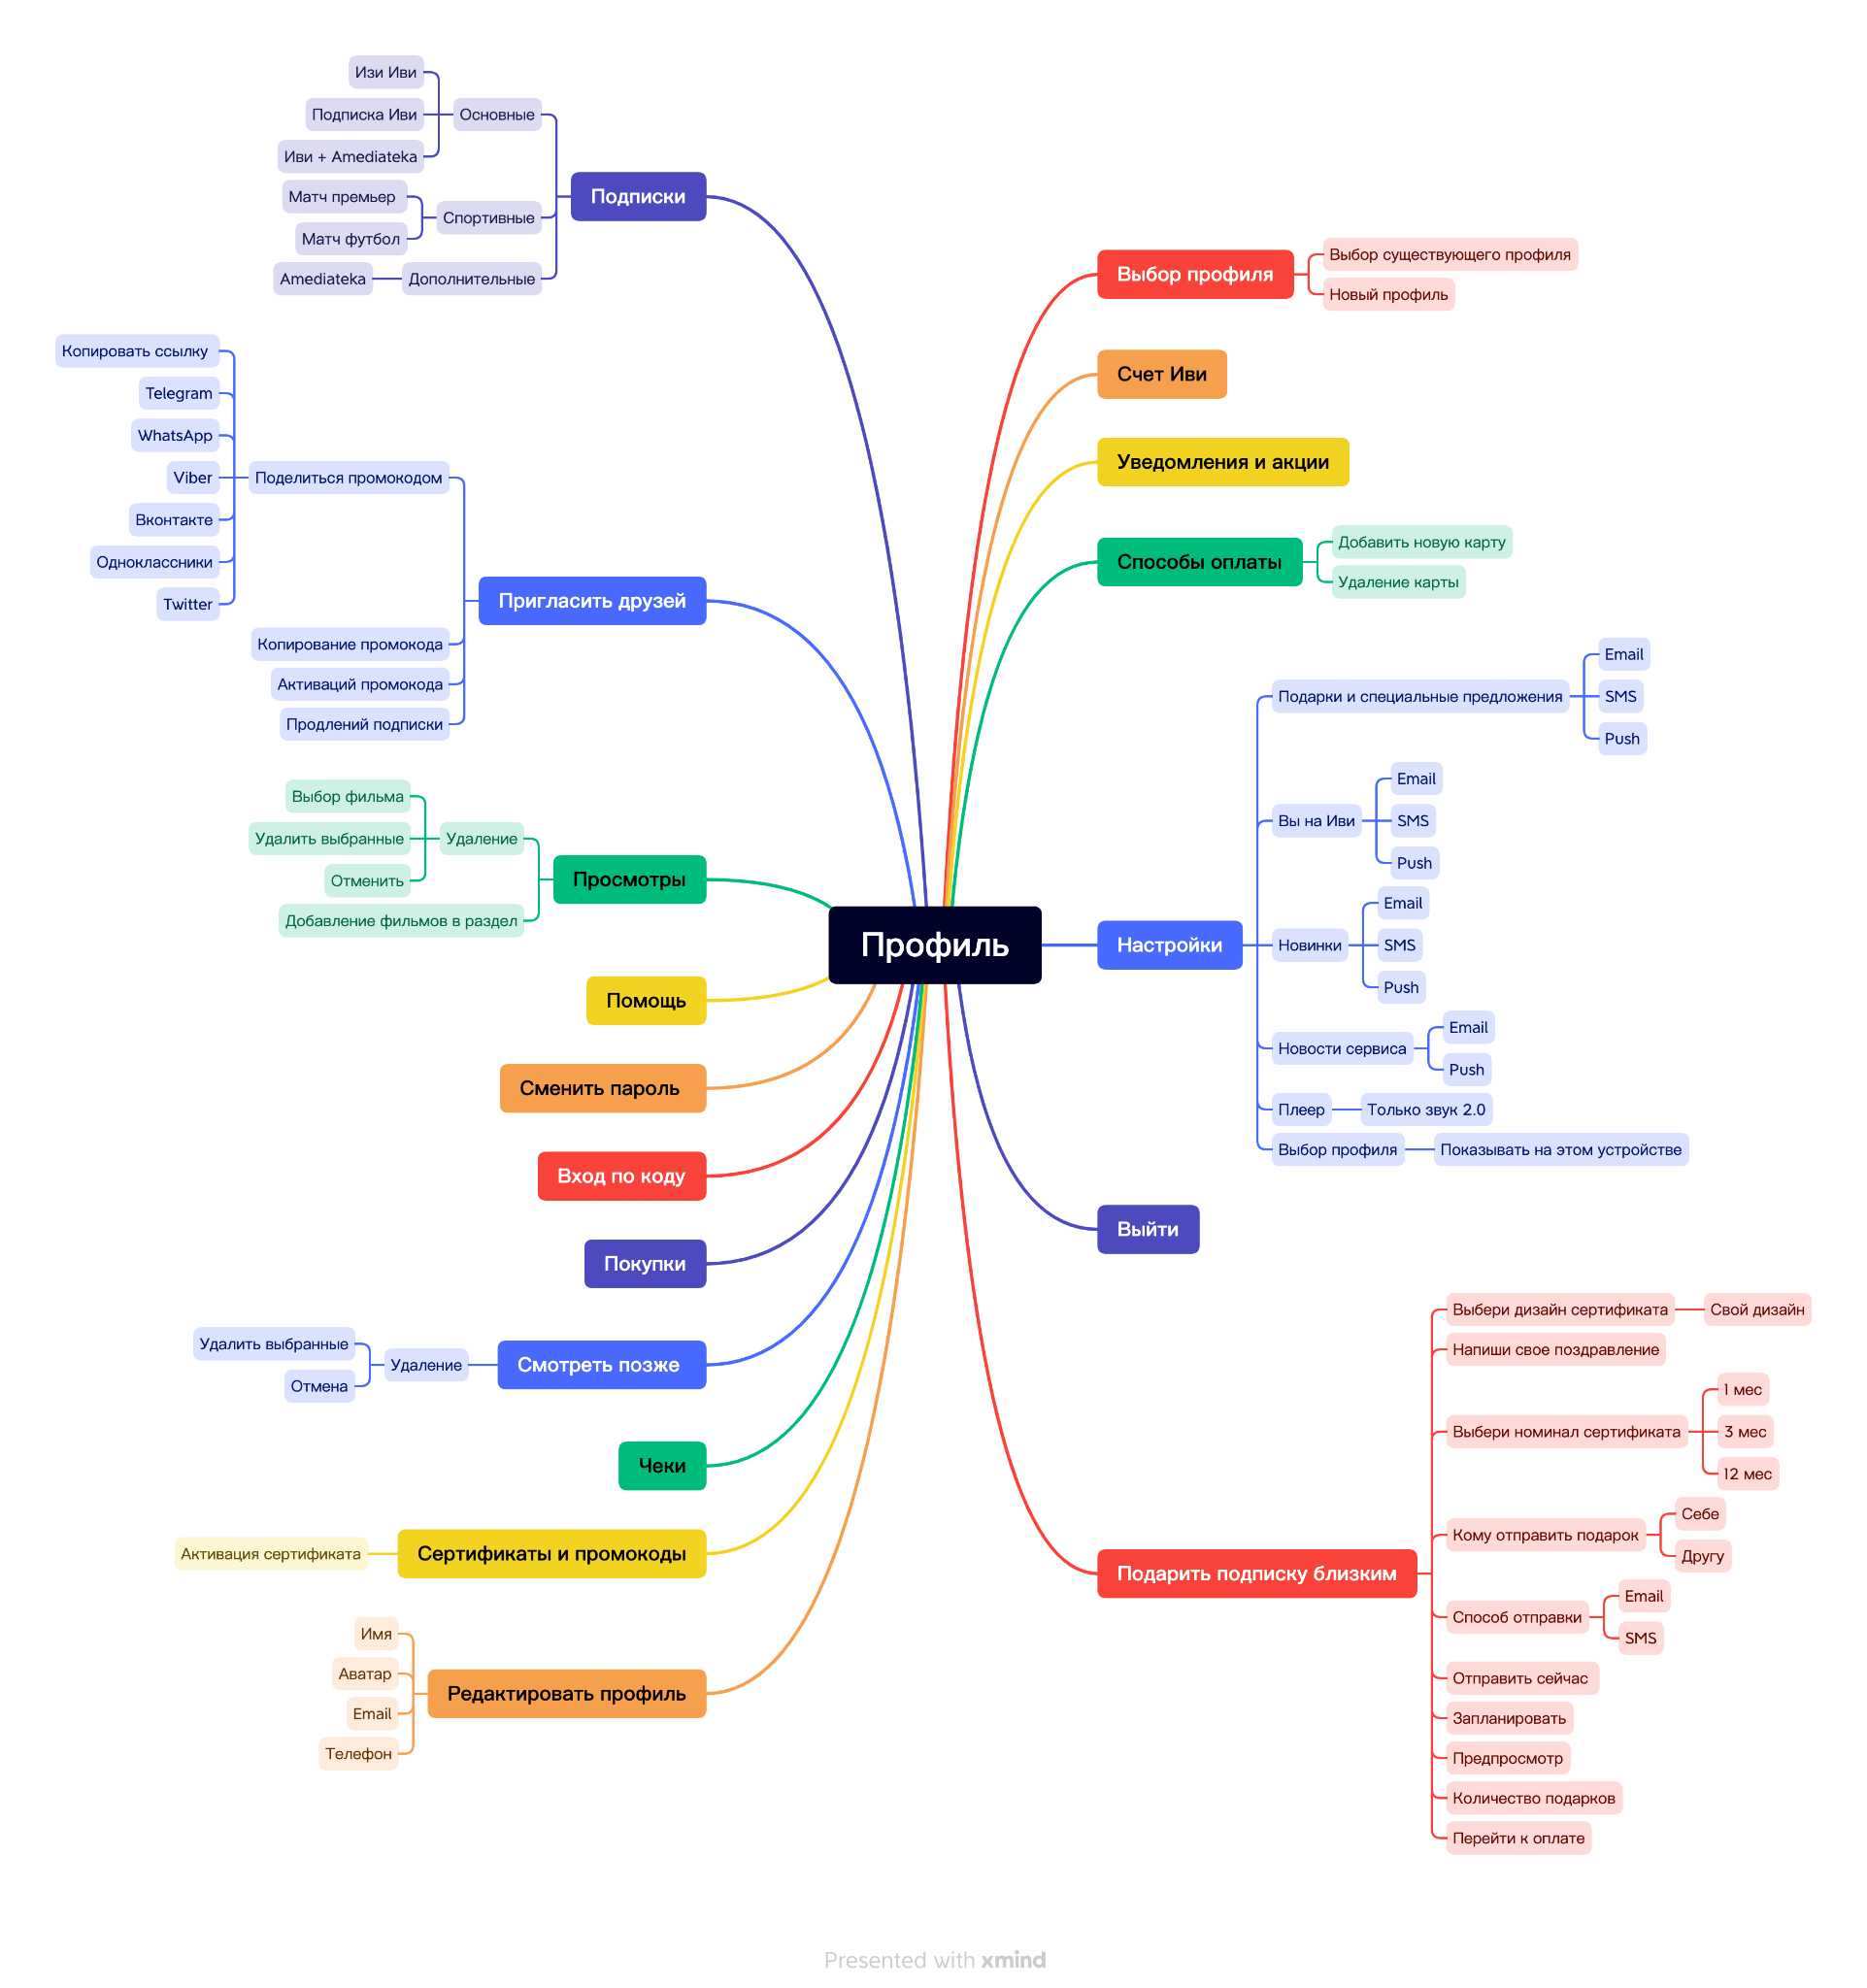
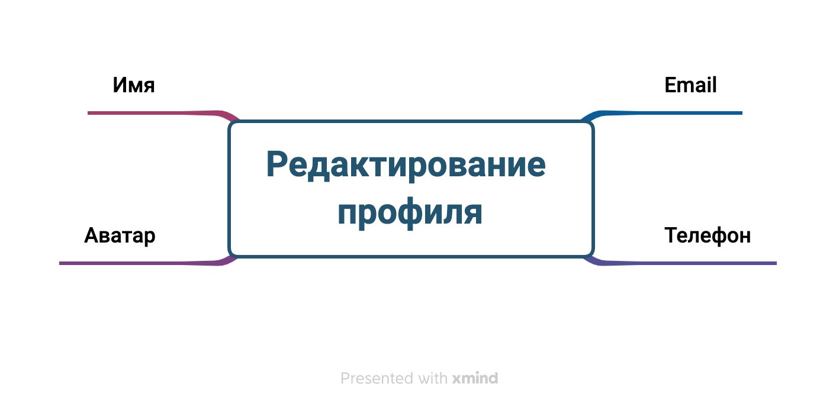
План тестирования

Общий план тестирования | План тестирования функционала "Редактирование профиля"
1. Test plan identifier | 1. Test plan identifier | Редактирование профиля |  |  |  |  | КЭ/ГЗ | Таблица переходов | Таблица решений | Попарное тестирование | Сессионное тестирование | Тест-туры | Предугадывание ошибок
2. References | 2. References | Ссылок и документации нет |  |  |  | Имя | +
3. Introdution | 3. Test Items | https://www.xmind.net/m/xEYBQs | Ссылка на полную майнд-карту https://www.xmind.net/m/M4rZ5u |  |  | Аватар |  |  |  |  |  |  | +
4. Test Items | 4. Featured to be Tested | Соответсвует разделу Test Items |  |  |  | Email | +
5. Software Risk Issues | 5. Featured not to be Tested | Будем тестироваться все |  |  |  | Телефон | +
6. Featured to be Tested | 6. Approach | Классы эквивалетности и граничные значения
7. Featured not to be Tested | 7. Environmental needs | MacOS/Windows/Linux(Ubuntu) | Google Chrome (110.0.5481.100) | Yandex ( 22.5.4) | Safari (16.3 (18614.4.6.1.6))
8. Approach
9. Item Pass/Fail Criteria
10. Suspension Criteria and Resuption Requirments
11. Test Deliverables
12. Remaining Test Tasks
13. Environmetns Needs
14. Staffing and Training Needs
15. Responsibilities
16. Schedule
17. Planning Risks and Contingencies
18. Approvals
19. Glossary

